工程日数
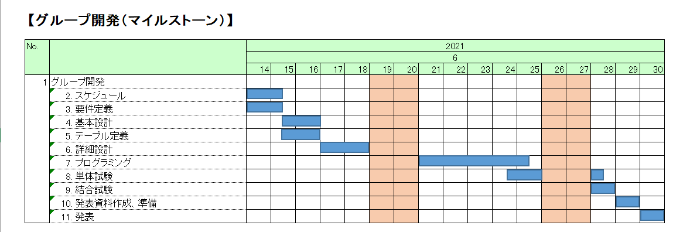

【工程日数】

No. |  |  | 工程日数 | 完了にかかった工程日数

1 | グループ開発
 | 2. | スケジュール | 1.5 | 1.5
 | 3. | 要件定義 | 1.5 | 1.5
 | 4. | 基本設計 | 1.5
 | 5. | テーブル定義 | 1.5
 | 6. | 詳細設計 | 2
 | 7. | プログラミング | 4.5
 | 8. | 単体試験 | 2
 | 9. | 結合試験 | 1
 | 10. | 発表資料作成、準備 | 1
 | 11. | 発表 | 1

 |  | 合計日数 | 17.5 | 3
 |  | 進捗 | 9% | 100%

要件定義
予定実績、の背景色を黄色、実績の背景色を青色にします。

【要件定義】
 |  |  |  |  |  | ：予定 |  | ：実績
No. |  |  |  |  | 2020
 |  | 担当 | 作業状況 | 予/実 | 6月
 |  |  |  |  | 1900-01-14 | 1900-01-15 | 1900-01-16 | 1900-01-17 | 1900-01-18 | 1900-01-19 | 1900-01-20 | 1900-01-21 | 1900-01-22 | 1900-01-23 | 1900-01-24 | 1900-01-25 | 1900-01-26 | 1900-01-27 | 1900-01-28
3 | 要件定義書
 | 1.要件定義書 | 全員 | 100% | 予定
 |  |  |  | 実績
 | 2.レビュー | 全員 | 100% | 予定
 |  |  |  | 実績
 | 3.レビュー指摘反映 | 全員 | 100% | 予定
 |  |  |  | 実績

作成のみが作業内容ではありません。 レビュー、及び、レビュー指摘反映の時間を スケジュールに組み込みましょう。

